位置
https://j.map.baidu.com/Ab0VG

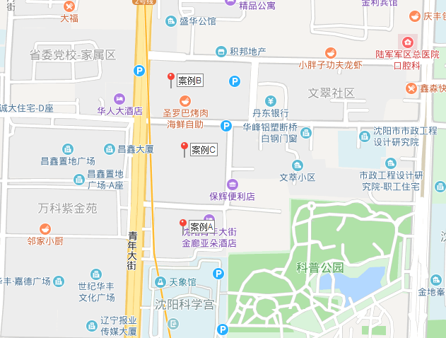

租金
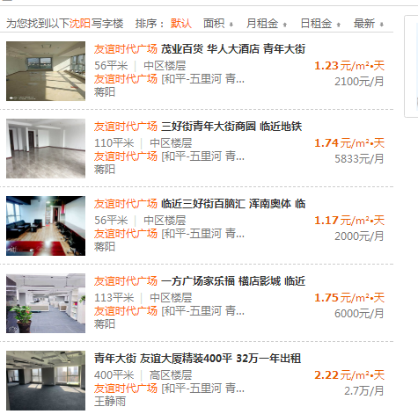
市调

佳兆业中心 | 1350/㎡·年 | 3.698630137
茂业天地 | 1200/㎡·年，270㎡ | 3.2876712329
友谊时代广场（公寓） | 2800/月，50㎡ | 1.8666666667

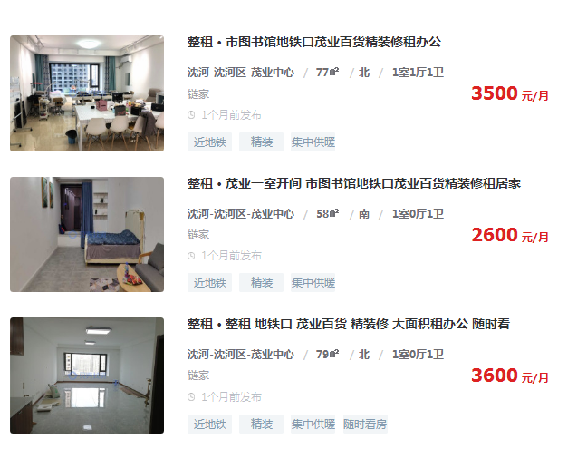

 | 1.5151515152

 | 1.4942528736

 | 1.5189873418

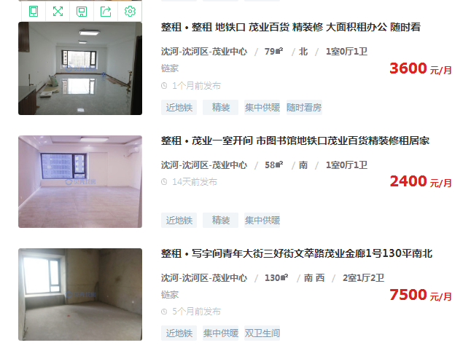

 | 1.5189873418

 | 1.9230769231

办公案例
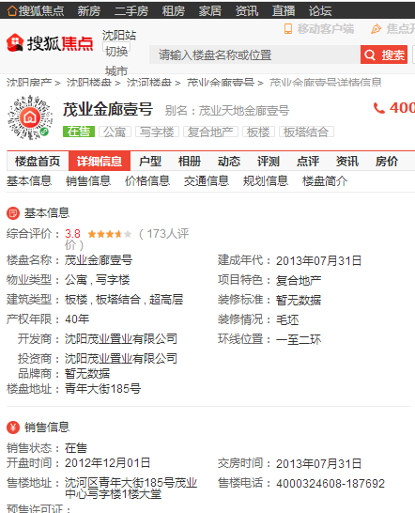
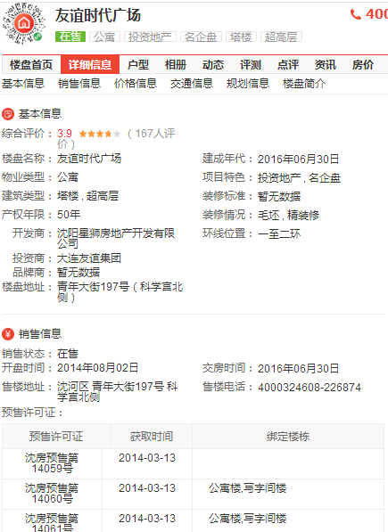

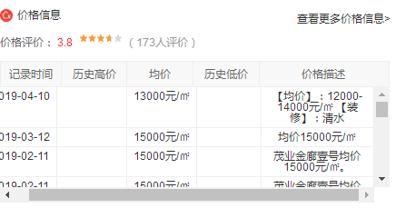

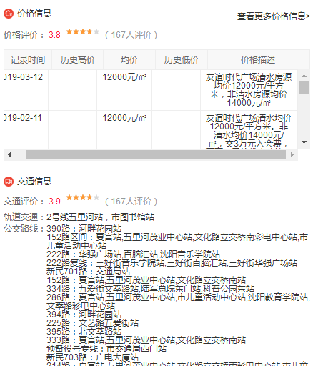

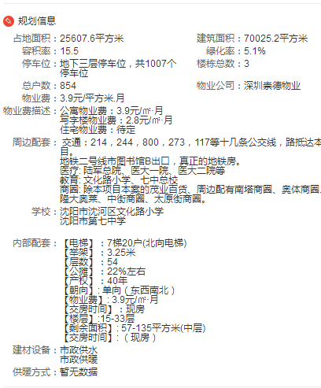

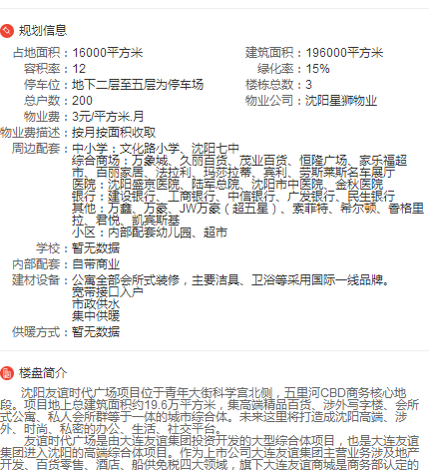

Sheet4
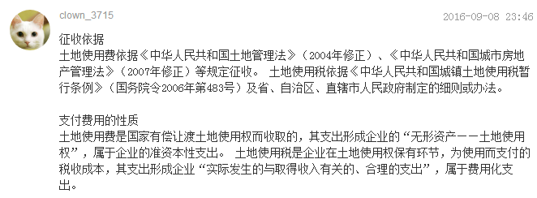

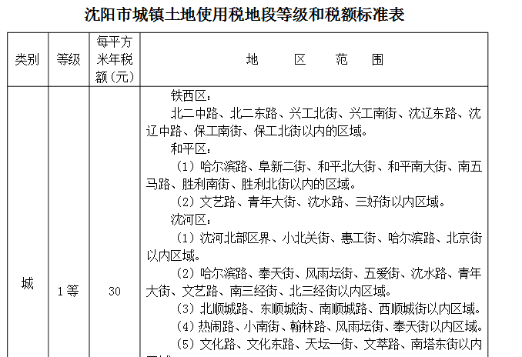

Sheet5
